START
 |  |  |  | Over overlegmomenten, -procedures en rollen

Beste collega

In dit document nemen we de insteken mee uit de tweede sessie van het netwerk 'kansrijk oriënteren' over de overlegstructuren op school. Dit document helpt de school om na te denken over de frequente overlegmomenten, wie eraan deelneemt, welke rollen die daarin opnemen en welke procedures daarvoor worden voorzien.

Klik op een link om naar de pagina te gaan. |  | BEKIJK DE HANDLEIDING!

Over overlegstructuren
Samenwerkingsmodellen | Rollen

Onze overlegmomenten
In de brede basiszorg | In de verhoogde zorg |  | Bij uitbreiding van zorg
Het MDO | Het IDO |  | Het IDO
Het oudergesprek | Het oudergesprek |  | Het oudergesprek
Het kindgesprek | Het kindgesprek |  | Het kindgesprek

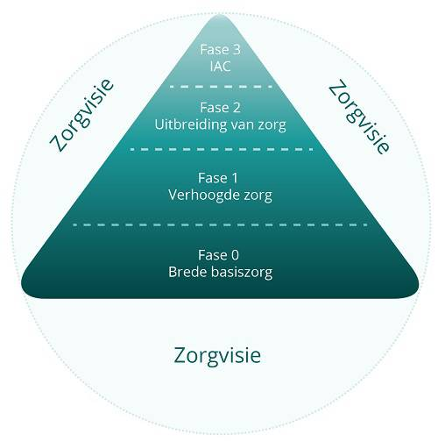
IAC
Het IDO
Het oudergesprek
Het kindgesprek

De schoolorganisatie
De PV
Het kernteam
Het zorgteamoverleg
De klassenraad

Werkgroepen
Werkgroep 1
Werkgroep 2
Werkgroep 3

SAMENWERKINGSMODELLEN
 |  | Samenwerkingsmodellen
 |  | Van multidisciplinair naar transdisciplinair
 |  | terug naar start

Het MDO of multidisciplinaire overleg
Tijdens het MDO komen we met verschillende disciplines samen (vb. klassenleraarn, zorgondersteuner, zorgcoördinator, directeur, … Ieder brengt verslag uit over één of meerdere leerlingen vanuit zijn functie. De gedeelde informatie wordt opgenomen in het verslag.

Het IDO of interdisciplinaire overleg
Als uit het MDO blijkt dat er volgende stappen gezet moeten worden, gaan we over naar een interdisciplinair overleg of IDO. We besluiten samen over een gemeenschappelijke aanpak waarin eenieder bijdraagt vanuit zijn opdracht. De grenzen van ieders domein blijven dus bestaan.

Het TDO of transdiciplinaire overleg
Een overleg waarin we kiezen voor een globale aanpak waarbij de grenzen van ieders domein niet meer van tel zijn, noemen we een transdisciplinair overleg. Dit is heel vaak zo voor bvb. een personeelsvergadering.

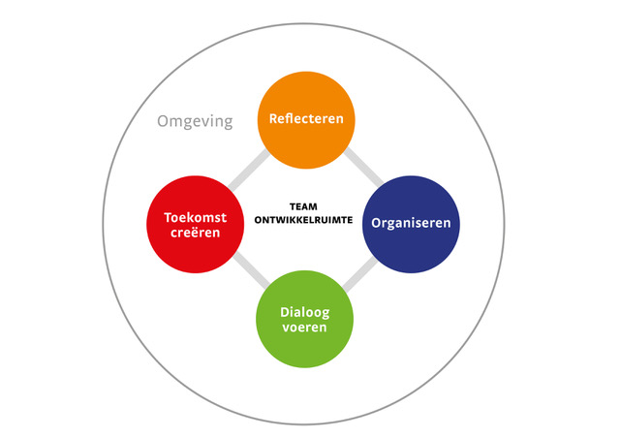
De teamontwikkelruimte
 | Waarom presteert het ene team beter dan het andere? Een relevante vraag in een tijd waarin organisaties steeds meer met teams gaan werken, omdat ze verwachten dat teams betere prestaties kunnen leveren dan individuele medewerkers. In de praktijk blijkt dat nog niet altijd eenvoudig en worden hrdprofessionals steeds vaker geconfronteerd met teamontwikkelvraagstukken.

 | Lees het volledigde artikel van Karin Derksen over de Teamontwikkelruimte

Groepsdynamiek
Volgens Tuckman doorloopt elk team enkele fases. Lees meer op de website van digitale didactiek.

Naar de webpagina

